electric-degivr-agent termic
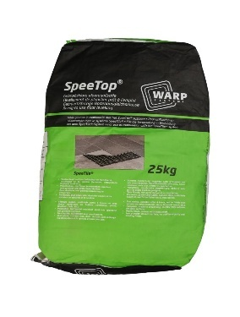
 |  | Furnizor: MAGNUM HEATING SRL Reg. com: J40/8589/2014 CIF: RO33404978 Adresa: Intr. Invingatorilor nr. 27A, Bucuresti, Jud. sector 3 IBAN : RO56INGB0000999915150915 Banca: ING BANK NV
Oferta nr. 704/ 30.01.2026

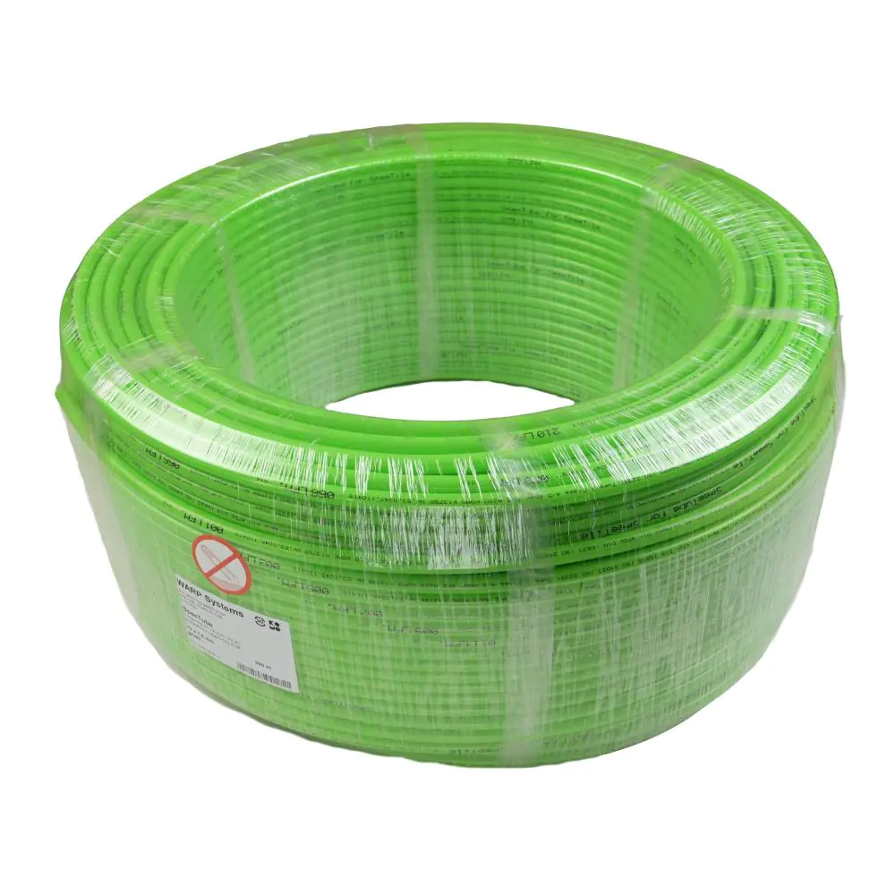
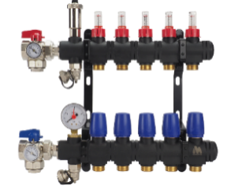
Catre:
In atentia:
Telefon:
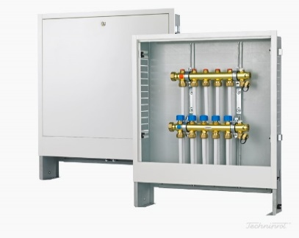
Email:
Localitate:

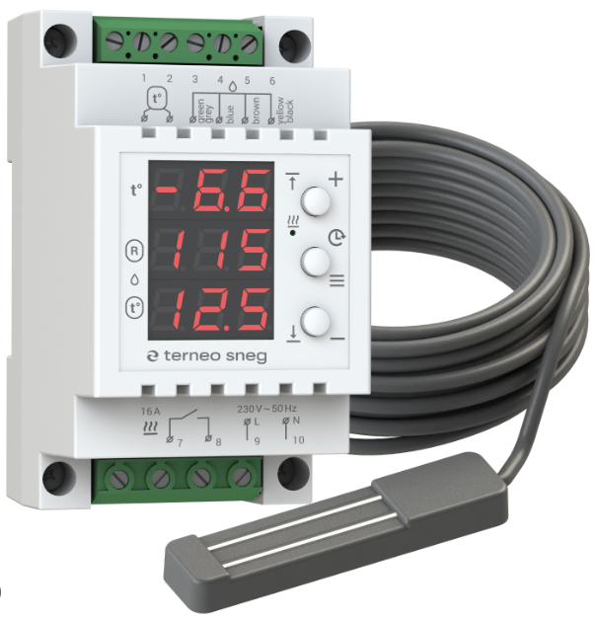
Buna ziua,
Va multumim pentru cererea de oferta si va prezentam mai jos propunerea noastra cu repere Magnum Heating - Olanda.
 |  |  |  |  |  |  |  |  |  |  |  |  |  |  |  | 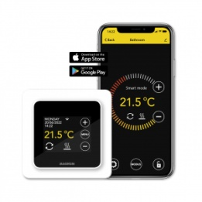
 |  |  |  |  |  |  |  | MRC | F32 | C16 | ET44 | SControl | MTH811 | H64 | H128
Materiale MAGNUM HEATING
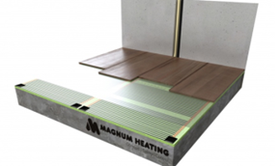
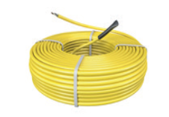
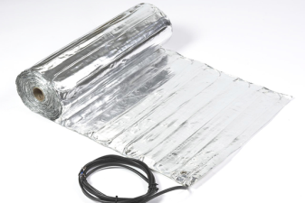
Nr. | Cod | Descriere | UM | Cant. | Pret unitar | Pret total
Crt. |  |  |  |  | [EUR fara TVA] | [EUR fara TVA]
Cablu incalzire pardoseala - 20 W/ml, 5 mm grosime, montaj in sapa/adeziv |  |  |  |  |  |  | 0
 | 140301 | MAGNUM Cable 300 W - 15 m | buc. |  | 29.00 | 0.00 | 0
 | 140501 | MAGNUM Cable 500 W - 25 m | buc. |  | 42.00 | 0.00 | 0
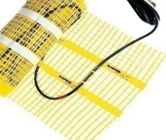
 | 141001 | MAGNUM Cable 1000 W - 50 m | buc. |  | 85.00 | 0.00 | 0
 | 141201 | MAGNUM Cable 1200 W - 60 m | buc. |  | 104.00 | 0.00 | 0
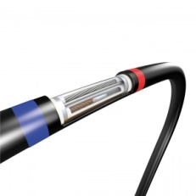
 | 141601 | MAGNUM Cable 1600 W - 80 m | buc. |  | 145.00 | 0.00 | 0
 | 141801 | MAGNUM Cable 1800 W - 90 m | buc. |  | 163.00 | 0.00 | 0
 | 142001 | MAGNUM Cable 2000 W - 100 m | buc. |  | 182.00 | 0.00 | 0
 | 142401 | MAGNUM Cable 2400 W - 120 m | buc. |  | 222.00 | 0.00 | 0
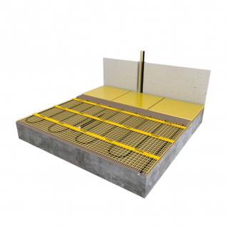
 | 142801 | MAGNUM Cable 2800 W - 140 m | buc. |  | 265.00 | 0.00 | 0
 | 143201 | MAGNUM Cable 3200 W - 160 m | buc. |  | 313.00 | 0.00 | 0
Cablu incalzire pardoseala - 17 W/ml, 7 mm grosime, montaj sapa |  |  |  |  |  |  | 0
 | 120300 | MAGNUM Cable 300 W - 17,6 m | buc. |  | 44.00 | 0.00 | 0
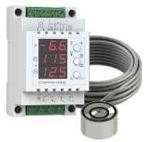
 | 120500 | MAGNUM Cable 500 W - 29,4 m | buc. |  | 65.00 | 0.00 | 0
 | 120700 | MAGNUM Cable 700 W - 41,2 m | buc. |  | 79.00 | 0.00 | 0
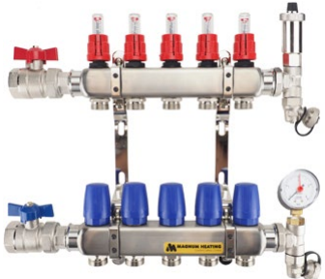
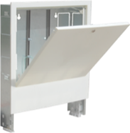
 | 121000 | MAGNUM Cable 1000 W - 58,8 m | buc. |  | 112.00 | 0.00 | 0
 | 121250 | MAGNUM Cable 1250 W - 73,5 m | buc. |  | 141.00 | 0.00 | 0
 | 121501 | MAGNUM Cable 1500 W - 88,2 m | buc. |  | 176.00 | 0.00 | 0
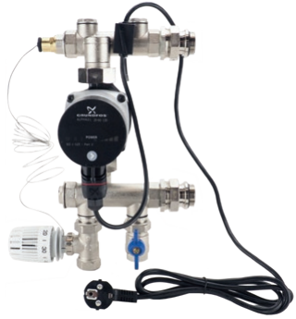
 | 121700 | MAGNUM Cable 1700 W - 100 m | buc. |  | 187.00 | 0.00 | 0
 | 122100 | MAGNUM Cable 2100 W - 123,5 m | buc. |  | 233.00 | 0.00 | 0
 | 122600 | MAGNUM Cable 2600 W - 152,9 m | buc. |  | 280.00 | 0.00 | 0
 | 122900 | MAGNUM Cable 2900 W - 170,6 m | buc. |  | 310.00 | 0.00 | 0
 | 123200 | MAGNUM Cable 3300 W - 194,1 m | buc. |  | 355.00 | 0.00 | 0
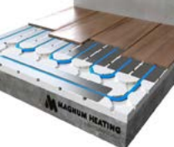
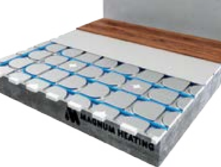
Cablu incalzire pardoseala - 10 W/ml, 7 mm grosime, montaj sapa |  |  |  |  |  |  | 0
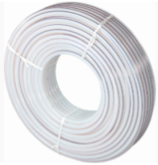
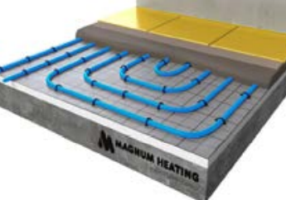
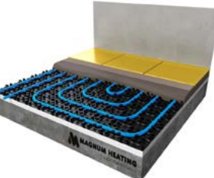
 | 120107 | Cablu incalzire in pardoseala 100 W - 10 m | buc. |  | 34.00 | 0.00 | 0
 | 120207 | Cablu incalzire in pardoseala 200 W - 20 m | buc. |  | 48.00 | 0.00 | 0
 | 120307 | Cablu incalzire in pardoseala 300 W - 30 m | buc. |  | 64.00 | 0.00 | 0
 | 120407 | Cablu incalzire in pardoseala 400 W - 40 m | buc. |  | 79.00 | 0.00 | 0
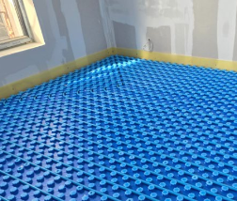
 | 120607 | Cablu incalzire in pardoseala 600 W - 60 m | buc. |  | 114.00 | 0.00 | 0
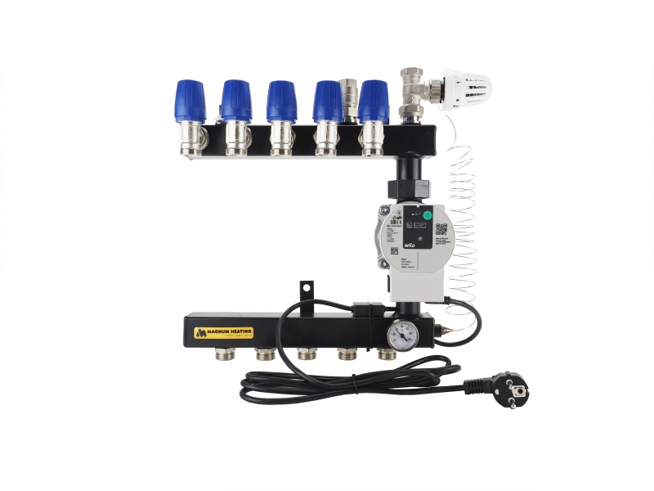
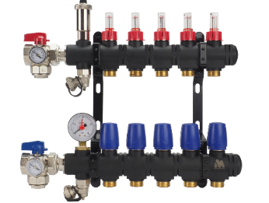
 | 120807 | Cablu incalzire in pardoseala 800 W - 80 m | buc. |  | 149.00 | 0.00 | 0
 | 121007 | Cablu incalzire in pardoseala 1000 W - 100 m | buc. |  | 181.00 | 0.00 | 0
 | 121207 | Cablu incalzire in pardoseala 1200 W - 120 m | buc. |  | 233.00 | 0.00 | 0
 | 121507 | Cablu incalzire in pardoseala 1500 W - 150 m | buc. |  | 277.00 | 0.00 | 0
 | 121907 | Cablu incalzire in pardoseala 1900 W - 190 m | buc. |  | 339.00 | 0.00 | 0
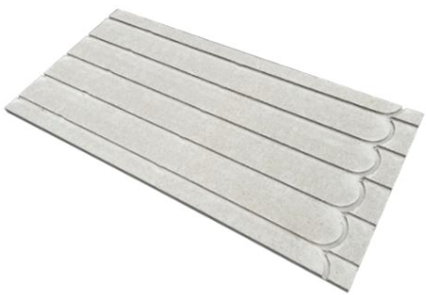
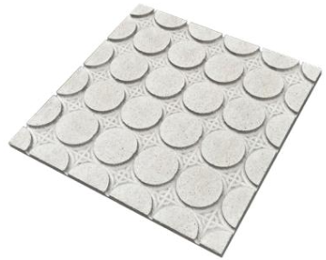
Film carbon incalzire prin pardoseala montaj sub parchet 120W/m², 60 cm latime |  |  |  |  |  |  | 0
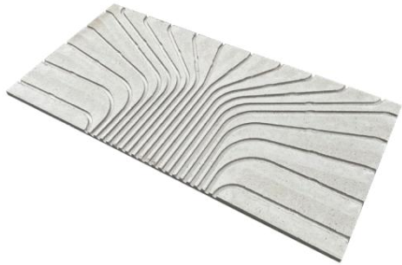
 | 360120 | Rola MAGNUM Foil 120 W/m² - 60 cm latime [mp/rola] | mp |  | 15.00 | 0.00 | 0
Film carbon incalzire pardoseala montaj parchet 140W/m², 100 cm latime |  |  |  |  |  |  | 0
 | 360140 | Rola MAGNUM Foil 140 W/m² - 100 cm latime [mp/rola] | mp |  | 15.00 | 0.00 | 0
 | 720815 | Set conexiune pentru 10 m² film carbon | set |  | 32.00 | 0.00 | 0
 | 720810 | Dispozitiv de sertizare pentru film carbon | buc. |  | 16.00 | 0.00 | 0
 | 720807 | Bariera de umiditate 0,1 mm - 400 cm x 300 cm - 12 m² | set |  | 7.20 | 0.00 | 0
 | 730300 | Izolatie pentru parchet MAGNUM PS 6 m² (10 buc. de 80 x 62 x 0,6 cm) | set |  | 28.00 | 0.00 | 0
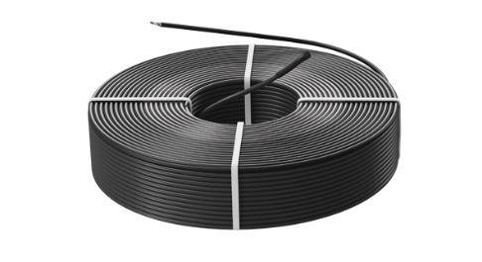
 | 92252 | Izolatie Isorol 3 mm, 20 m x 1.2 m (24 mp) cu folie aluminiu | rola |  | 71.00 | 0.00 | 0
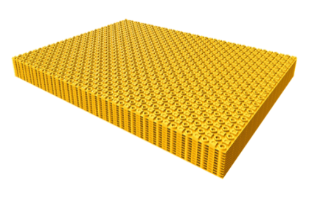
Covor incalzire pardoseala 150 W/m² (50 cm latime) ~4 mm montaj adeziv |  |  |  |  |  |  | 0
 | 250201 | Covor incalzire in pardoseala 1 m² - 150 W | buc. |  | 33.00 | 0.00 | 0
 | 250301 | Covor incalzire in pardoseala 1,5 m² - 225 W | buc. |  | 41.00 | 0.00 | 0
 | 250401 | Covor incalzire in pardoseala 2 m² - 300 W | buc. |  | 49.00 | 0.00 | 0
 | 250501 | Covor incalzire in pardoseala 2,5 m² - 375 W | buc. |  | 56.00 | 0.00 | 0
 | 250601 | Covor incalzire in pardoseala 3 m² - 450 W | buc. |  | 64.00 | 0.00 | 0
 | 250701 | Covor incalzire in pardoseala 3,5 m² - 525 W | buc. |  | 73.00 | 0.00 | 0
 | 250801 | Covor incalzire in pardoseala 4 m² - 600 W | buc. |  | 82.00 | 0.00 | 0
 | 250901 | Covor incalzire in pardoseala 4,5 m² - 675 W | buc. |  | 88.00 | 0.00 | 0
 | 251001 | Covor incalzire in pardoseala 5 m² - 750 W | buc. |  | 94.00 | 0.00 | 0
 | 251201 | Covor incalzire in pardoseala 6 m² - 900 W | buc. |  | 117.00 | 0.00 | 0
 | 251401 | Covor incalzire in pardoseala 7 m² - 1050 W | buc. |  | 130.00 | 0.00 | 0
 | 251601 | Covor incalzire in pardoseala 8 m² - 1200 W | buc. |  | 157.00 | 0.00 | 0
 | 251801 | Covor incalzire in pardoseala 9 m² - 1350 W | buc. |  | 179.00 | 0.00 | 0
 | 252001 | Covor incalzire in pardoseala 10 m² - 1500 W | buc. |  | 186.00 | 0.00 | 0
 | 252402 | Covor incalzire in pardoseala 12 m² - 1800 W C&F | buc. |  | 216.00 | 0.00 | 0
 | 253002 | Covor incalzire in pardoseala 15 m² - 2250 W C&F | buc. |  | 272.00 | 0.00 | 0
 | 254002 | Covor incalzire in pardoseala 20 m² - 3000 W C&F | buc. |  | 377.00 | 0.00 | 0
Covor incalzire pardoseala aluminiu parchet 140 W/m² (50 cm latime), 3mm grosime, montaj sub parchet |  |  |  |  |  |  | 0
 | 340101 | Covor incalzire in pardoseala aluminiu 1 m² - 140 W | buc. |  | 36.00 | 0.00 | 0
 | 340201 | Covor incalzire in pardoseala aluminiu 2 m² - 280 W | buc. |  | 60.00 | 0.00 | 0
 | 340301 | Covor incalzire in pardoseala aluminiu 3 m² - 420 W | buc. |  | 84.00 | 0.00 | 0
 | 340401 | Covor incalzire in pardoseala aluminiu 4 m² - 560 W | buc. |  | 110.00 | 0.00 | 0
 | 340501 | Covor incalzire in pardoseala aluminiu 5 m² - 700 W | buc. |  | 131.00 | 0.00 | 0
 | 340601 | Covor incalzire in pardoseala aluminiu 6 m² - 840 W | buc. |  | 160.00 | 0.00 | 0
 | 340701 | Covor incalzire in pardoseala aluminiu 7 m² - 980 W | buc. |  | 180.00 | 0.00 | 0
 | 340801 | Covor incalzire in pardoseala aluminiu 8 m² - 1120 W | buc. |  | 192.00 | 0.00 | 0
 | 340901 | Covor incalzire in pardoseala aluminiu 9 m² - 1260 W | buc. |  | 218.00 | 0.00 | 0
 | 341001 | Covor incalzire in pardoseala aluminiu 10 m² - 1400 W | buc. |  | 244.00 | 0.00 | 0
Folie dezaburire oglinda |  |  |  |  |  |  | 0
 | 310035 | Folie dezaburire oglinda ø35 cm , 50 W | buc. |  | 31.00 | 0.00 | 0
 | 310029 | Folie dezaburire oglinda 29 x 29 cm , 27 W | buc. |  | 24.00 | 0.00 | 0
 | 310050 | Folie dezaburire oglinda 36 x 50 cm , 50 W | buc. |  | 32.00 | 0.00 | 0
 | 310058 | Folie dezaburire oglinda 40 x 58 cm, 65 W | buc. |  | 32.00 | 0.00 | 0
 | 310055 | Folie dezaburire oglinda 50 x 58 cm , 70 W | buc. |  | 36.00 | 0.00 | 0
 | 310075 | Folie dezaburire oglinda 57 x 75 cm , 100 W | buc. |  | 43.00 | 0.00 | 0
 | 310085 | Folie dezaburire oglinda 58 x 85 cm, 120 W | buc. |  | 44.00 | 0.00 | 0
 | 310110 | Folie dezaburire oglinda 57 x 110 cm, 150 W | buc. |  | 51.00 | 0.00 | 0
Sistem uscat Heatboard electric 12mm (izolatie polistiren cu aluminiu) pentru cablu 10 W/ml |  |  |  |  |  |  | 0
 | 430010 | Izolatie polistiren cu aluminiu 12 mm / 11 placi 78x58 cm- 5 mp / pachet | buc. |  | 138.00 | 0.00 | 0
Cablu pentru sistem uscat HeatBoard electric - 10 W/ml |  |  |  |  |  |  | 0
 | 131030 | Cablu incalzire in pardoseala 10 W / ml , 300 W , 30 ml / 3.3 mp | buc. |  | 62.00 | 0.00 | 0
 | 131050 | Cablu incalzire in pardoseala 10 W / ml , 500 W , 50 ml / 5.5 mp | buc. |  | 92.00 | 0.00 | 0
 | 131080 | Cablu incalzire in pardoseala 10 W / ml , 800 W , 80 ml / 8.9 mp | buc. |  | 147.00 | 0.00 | 0
 | 131100 | Cablu incalzire in pardoseala 10 W / ml , 1000 W , 100 ml / 11.1 mp | buc. |  | 190.00 | 0.00 | 0
 | 131120 | Cablu incalzire in pardoseala 10 W / ml , 1200 W , 120 ml / 13.3mp | buc. |  | 216.00 | 0.00 | 0
 | 131150 | Cablu incalzire in pardoseala 10 W / ml , 1500 W , 150 ml / 16.6 mp | buc. |  | 250.00 | 0.00 | 0
 | 131190 | Cablu incalzire in pardoseala 10 W / ml , 1900 W , 190 ml / 21.1 mp | buc. |  | 298.00 | 0.00 | 0
 | 430030 | Magnum DuoBoard 1200x600 , 3 mm , 2,8 mp/ buc. pachet | buc. |  | 85.00 | 0.00 | 0
Cablu HeatBoard incalzire pardoseala - 6 W/ml |  |  |  |  |  |  | 0
 | 136018 | Cablu incalzire in pardoseala 6 W / ml , 180 W , 30 ml | buc. |  |  | 0.00 | 0
 | 136030 | Cablu incalzire in pardoseala 6 W / ml , 300 W , 50 ml | buc. |  |  | 0.00 | 0
 | 136048 | Cablu incalzire in pardoseala 6 W / ml ,480 W , 80 ml | buc. |  |  | 0.00 | 0
 | 136060 | Cablu incalzire in pardoseala 6 W / ml , 600 W , 100 ml | buc. |  |  | 0.00 | 0
 | 136072 | Cablu incalzire in pardoseala 6 W / ml , 720 W , 120 ml | buc. |  |  | 0.00 | 0
 | 136090 | Cablu incalzire in pardoseala 6 W / ml , 900 W , 150 ml | buc. |  |  | 0.00 | 0
 | 136140 | Cablu incalzire in pardoseala 6 W / ml , 1140 W , 190 ml | buc. |  |  | 0.00 | 0
Panouri Radiante Infrarosu |  |  |  |  |  |  | 0
 | 600331 | Panou Radiant infrarosu 59 x 59 x 4 cm, 300 W | buc. |  | 141.00 | 0.00 | 0
 | 600661 | Panou Radiant infrarosu 119 x 59 x 4 cm, 600 W | buc. |  | 211.00 | 0.00 | 0
Panouri Radiante Infrarosu Premium |  |  |  |  |  |  | 0
 | 610331 | Panou Radiant infrarosu 59.2 x 59.2 x 4 cm, 300 W | buc. |  |  | 0.00 | 0
Incalzire electrica pardoseala MAGNUM Membrana Antifisurare |  |  |  |  |  |  | 0
 | 442001 | MAGNUM Membrana Antifisurare - 3 m² , 4 placi / buc. pachet | buc. |  | 33.00 | 0.00 | 0
 | 442000 | MAGNUM Membrana Antifisurare - 5 m² | buc. |  | 41.00 | 0.00 | 0
 | 110150 | MAGNUM Membrana Antifisurare Cablu 150W ( 150 W/mp - 1m2) - ( 113 W/mp - 1,3m2) | buc. |  | 49.00 | 0.00 | 0
 | 110225 | MAGNUM Membrana Antifisurare Cablu 225W (150 W/mp - 1,5m2) - ( 113 W/mp - 2m2) | buc. |  | 56.00 | 0.00 | 0
 | 110300 | MAGNUM Membrana Antifisurare Cablu 300W (150 W/mp - 2m2) - ( 113 W/mp - 2,6m2) | buc. |  | 64.00 | 0.00 | 0
 | 110375 | MAGNUM Membrana Antifisurare Cablu 375W (150 W/mp - 2,5m2) - ( 113 W/mp - 3,3m2) | buc. |  | 73.00 | 0.00 | 0
 | 110450 | MAGNUM Membrana Antifisurare Cablu 450W (150 W/mp - 3m2) - ( 113 W/mp - 4m2) | buc. |  | 82.00 | 0.00 | 0
 | 110525 | MAGNUM Membrana Antifisurare Cablu 525W (150 W/mp - 3,5m2) - ( 113 W/mp - 4,6m2) | buc. |  | 88.00 | 0.00 | 0
 | 110600 | MAGNUM Membrana Antifisurare Cablu 600W (150 W/mp - 4m2) - ( 113 W/mp - 5,3m2) | buc. |  | 94.00 | 0.00 | 0
 | 110675 | MAGNUM Membrana Antifisurare Cablu 675W (150 W/mp - 4,5m2) - ( 113 W/mp - 6m2) | buc. |  | 117.00 | 0.00 | 0
 | 110750 | MAGNUM Membrana Antifisurare Cablu 750W (150 W/mp - 5m2) - ( 113 W/mp - 6,6m2) | buc. |  | 130.00 | 0.00 | 0
 | 110900 | MAGNUM Membrana Antifisurare Cablu 900W (150 W/mp - 6m2) - ( 113 W/mp - 8m2) | buc. |  | 157.00 | 0.00 | 0
 | 111050 | MAGNUM Membrana Antifisurare Cablu 1050W (150 W/mp - 7m2) - ( 113 W/mp - 9,3m2) | buc. |  | 179.00 | 0.00 | 0
 | 111200 | MAGNUM Membrana Antifisurare Cablu 1200W (150 W/mp - 8m2) - ( 113 W/mp - 10,6m2) | buc. |  | 186.00 | 0.00 | 0
 | 111500 | MAGNUM Membrana Antifisurare Cablu 1500W (150 W/mp - 10m2) - ( 113 W/mp - 13,3m2) | buc. |  | 216.00 | 0.00 | 0
 | 111800 | MAGNUM Membrana Antifisurare Cablu 1800W (150 W/mp - 12m2) - ( 113 W/mp - 15,9m2) | buc. |  | 272.00 | 0.00 | 0
 | 112250 | MAGNUM Membrana Antifisurare Cablu 2250W (150 W/mp - 15m2) - ( 113 W/mp - 19,9m2) | buc. |  | 377.00 | 0.00 | 0
Termostate pentru incalzirea electrica prin pardoseala Magnum si accesorii |  |  |  |  |  |  | 0
 | 825400 | Cronotermostat MAGNUM Remote Control 2 MRC 2 - WIFi Control , cu senzor de pardoseala inclus (montaj in doza), alb | buc. |  | 102.00 | 0.00 | 0
...
 |  |  |  |  | [EUR fara TVA] | [EUR fara TVA]
 |  |  |  |  |  |  | 0
 |  |  | buc. |  | 29.00 | 0.00 | 0
 |  |  | buc. |  | 42.00 | 0.00 | 0
 |  |  | buc. |  | 85.00 | 0.00 | 0
 |  |  | buc. |  | 104.00 | 0.00 | 0
 |  |  | buc. |  | 145.00 | 0.00 | 0
 |  |  | buc. |  | 163.00 | 0.00 | 0
 |  |  | buc. |  | 182.00 | 0.00 | 0
 |  |  | buc. |  | 222.00 | 0.00 | 0
 |  |  | buc. |  | 265.00 | 0.00 | 0
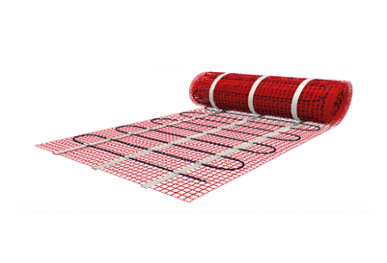
 |  |  | buc. |  | 313.00 | 0.00 | 0
 |  |  |  |  |  |  | 0
 |  |  | buc. |  | 46.00 | 0.00 | 0
 |  |  | buc. |  | 96.00 | 0.00 | 0
 |  |  | buc. |  | 166.00 | 0.00 | 0
 |  |  | buc. |  | 180.00 | 0.00 | 0
 |  |  |  |  |  |  | 0
 |  |  | buc. |  | 92.00 | 0.00 | 0
 |  |  | buc. |  | 161.00 | 0.00 | 0
 |  |  | buc. |  | 257.00 | 0.00 | 0
 |  |  | buc. |  | 321.00 | 0.00 | 0
 |  |  |  |  |  |  | 0 |  | [W]
 |  |  | buc. |  | 242.00 | 0.00 | 0 |  | 0
 |  |  | buc. |  | 125.00 | 0.00 | 0 |  | 0
 |  |  | buc. |  | 191.00 | 0.00 | 0 |  | 0
 |  |  | buc. |  | 191.00 | 0.00 | 0 |  | 0
 |  |  | buc. |  | 38.00 | 0.00 | 0 |  | 0
...
 |  |  |  |  | [EUR fara TVA] | [EUR fara TVA]
 |  |  |  |  |  |  | 0
 |  |  | Set |  | 12.00 | 0.00 | 0
 |  |  | Set |  | 15.00 | 0.00 | 0
 |  |  | rola |  | 50.00 | 0.00 | 0
 |  |  | rola |  | 119.00 | 0.00 | 0
 |  |  | buc. |  | 0.55 | 0.00 | 0
 |  |  | buc. |  | 0.55 | 0.00 | 0
 |  |  | buc. |  | 0.80 | 0.00 | 0
 |  |  | buc. |  | 9.24 | 0.00 | 0
 |  |  | buc. |  | 4.00 | 0.00 | 0
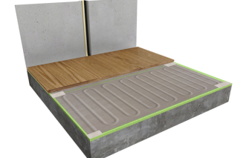
 |  |  | buc. |  | 5.00 | 0.00 | 0
 |  |  | set |  | 81.00 | 0.00 | 0
 |  |  | set |  | 123.00 | 0.00 | 0
 |  |  | buc |  | 6.00 | 0.00 | 0
 |  |  | buc. |  | 8.00 | 0.00 | 0
 |  |  | buc. |  | 304.00 | 0.00 | 0
 |  |  | buc. |  | 21.00 | 0.00 | 0
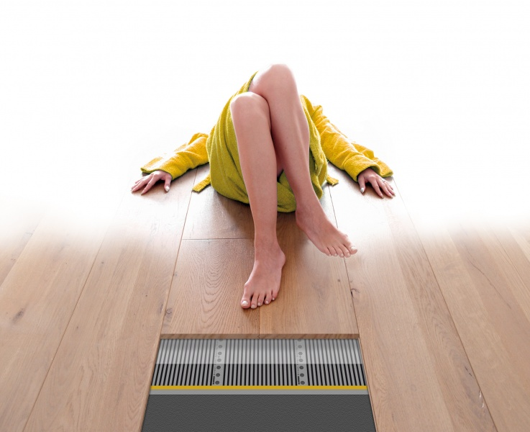
 |  |  | buc. |  | 145.00 | 0.00 | 0
 |  |  | buc. |  | 28.00 | 0.00 | 0
 |  |  |  |  |  | 0.00
 |  |  |  |  |  | 0.00
 |  |  |  |  |  | 0.00
...

